01_Screen Layout
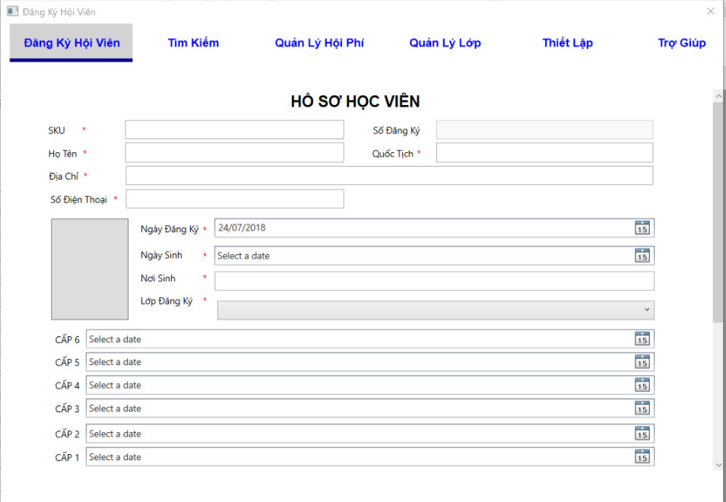
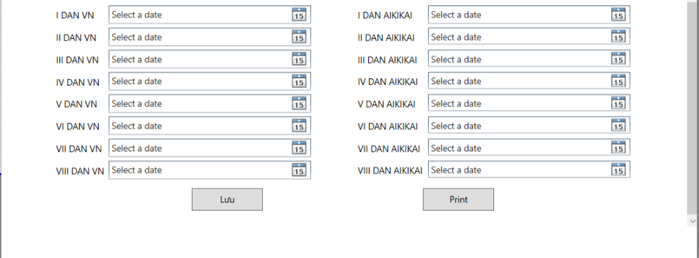
様式番号
画面名
Screen item definition
System name
Aidiko dojo's Member Management
AKD
Sc een ID
Register Member
AKD002
Form number
Screen name
PTMS
Register worker
画面項目定義書
システム名
画面ＩＤ
Partner Talent Management System
PTMS001R

02_Item definition
Screen item definition
System name
Aidiko dojo's Member Management
AKD
Sc een ID
Register Member
AKD002
Form number
Screen name
No | Item Name | Symbol name | Length | Type | Required | Code ID | Initial value | I/O/IO | Mô tả
1 | SKU | txtSKU | 20 | text | ○ | － | blank | O | input mã SKU / Hiển thi SKU
2 | Số Đăng Ký | txtSDK | __ | text | ○ | － | blank | O | hệ thống sẽ truyền số đang ký vào form đăng ký / hiển thị số đăng ký.
3 | Họ Tên | txtName | 50 | text | ○ | － | blank | IO | input tên hội viên / hiển thị tên hội viên
4 | Quốc Tịch | txtNation | 50 | text | ○ | - | blank | IO | input quốc tịch /hiển thị quốc tịch hội viên
5 | Địa Chỉ | txtAddress | 100 | text | ○ | － | blank | IO | input địa chỉ / hiển thị địa chỉ hội viên
6 | Số Điện Thoại | txtPhone | 20 | text | ○ | － | blank | IO | input số điện thoại/ hiển thị SDT hội viên
7 | Ngày đăng ký | dtpRegisterDay | － | datetime picker | ○ | － | Date.Now() | IO | input ngày đăng ký/ hiển thị ngày đăng ký của hội viên
8 | Ngày sinh | dtpBirthday | __ | datetime picker | ○ | － | blank | IO | input ngày sinh/ hiển thị ngày sinh của hội viên
9 | Nơi sinh | txtBiirthplace | 50 | text | ○ | - | blank | IO | input nơi sinh/ hiển thị nơi sinh
10 | Lớp Đăng ký | cboRegisterClass | __ | combobox | ○ | CB0001 |  | IO | lựa chọn lớp học. Combox lấy dữ liệu từ table Class
11 | Ảnh | btnImage | - | btnImage | - | - |  | IO | input ảnh hội viên/ hiển thị ảnh hội viên
12 | Cấp 6 | dtpLevel6 | － | datetime picker | - | - |  | IO | input/show Cấp Đai 6
13 | Cấp 5 | dtpLevel5 | __ | datetime picker | － | - |  | IO | input/show Cấp Đai 5
14 | Cấp 4 | dtpLevel4 | __ | datetime picker | __ | - |  | IO | input/show Cấp Đai 4
15 | Cấp 3 | dtpLevel3 | － | datetime picker | － | － |  | IO | input/show Cấp Đai 3
16 | Cấp 2 | dtpLevel2 | － | datetime picker | － | － |  | IO | input/show Cấp Đai 2
17 | Cấp 1 | dtpLevel1 | － | datetime picker | － | － |  | IO | input/show Cấp Đai 1
18 | I DAN VN | dtpDanVN1 | － | datetime picker | － | － |  | IO | input/show Cấp Đan VN 1
19 | II DAN VN | dtpDanVN2 | __ | datetime picker | __ | － |  | IO | input/show Cấp Đan VN 2
20 | III DAN VN | dtpDanVN3 | __ | datetime picker | __ | － |  | IO | input/show Cấp Đan VN 3
21 | IV DAN VN | dtpDanVN4 | __ | datetime picker | __ | － |  | IO | input/show Cấp Đan VN 4
22 | V DAN VN | dtpDanVN5 | － | datetime picker | __ | - |  | IO | input/show Cấp Đan VN 5
23 | VI DAN VN | dtpDanVN6 | － | datetime picker | __ | － |  | IO | input/show Cấp Đan VN 6
24 | VII DAN VN | dtpDanVN7 | __ | datetime picker | __ | － |  | IO | input/show Cấp Đan VN 7
25 | VIII DAN VN | dtpDanVN8 | － | datetime picker | __ | － |  | IO | input/show Cấp Đan VN 8
26 | I DAN AIKIKAI | dtpDanAIKIKAI1 | __ | datetime picker | __ | － |  | IO | input/show Cấp Đan AIKIKAI 1
27 | II DAN AIKIKAI | dtpDanAIKIKAI2 | __ | datetime picker | __ | － |  | IO | input/show Cấp Đan AIKIKAI 2
28 | III DAN AIKIKAI | dtpDANAKIKAI3 | __ | datetime picker | __ | － |  | IO | input/show Cấp Đan AIKIKAI 3
11 | IV DAN AIKIKAI | dtpDANAKIKAI4 | － | datetime picker | __ | - |  | IO | input/show Cấp Đan AIKIKAI 4
30 | V DAN AIKIKAI | dtpDANAKIKAI5 | __ | datetime picker | － | - |  | IO | input/show Cấp Đan AIKIKAI 5
31 | VI DAN AIKIKAI | dtpDANAKIKAI6 | __ | datetime picker | __ | - |  | IO | input/show Cấp Đan AIKIKAI 6
32 | VII DAN AIKIKAI | dtpDANAKIKAI7 | － | datetime picker | － | － |  | IO | input/show Cấp Đan AIKIKAI 7
33 | VIII DAN AIKIKAI | dtpDANAKIKAI8 | － | datetime picker | － | － |  | IO | input/show Cấp Đan AIKIKAI 8

03_Definition
Form number |  | AKD | Screen definition |  | System Name | Aidiko dojo's Member Management
Screen name |  | Register Member |  |  | Screen ID | AKD002
Screen overview |  | Hiển thị form đăng ký hội viên. Nhập thông tin của hội viên. Thêm mới hoặc sửa thông tin của hội viên.
Initial Focus |  | Họ Tên

1. Processing at initial display |  |  |  |  |  |  | 3. Mapping Action and Class

No. | Processing name |  |  | Process details |  |  | Ｎｏ | Action | DAO Layer |  | BLO Layer | VIEW
1 | Hiển thị thông form đăng ký thành viên |  |  | 1.1 Trường hợp rằng, hội viên được thêm mới thì hệ thống sẽ load form đăng ký như sau: - Load dữ liệu into Lớp đăng ký combo Box. - Ngày đăng ký sẽ được truyền vào sẵn thời gian hiện tại theo hệ thống. 1.2. Trường hớp rằng, hiển thị thông tin hội viên để xem/sửa thì hệ thống sẽ load thông tin hội viên đã đăng ký như sau. - Hiển thị SKU , Số Đăng Ký - Hiển thị Họ Tên, Quốc Tịch, Địa Chỉ, Số Điện Thoại, Ngày đăng ký, Ngày sinh, Nơi Sinh, Lớp Đăng Ký - Hiển thị các cấp đai ( Cấp 6, Cấp 5, Cấp 4, Cấp 3, Cấp 2, Cấp 1) - Hiển thị các cấp đan ( I DAN VN, II DAN VN, III DAN VN, IV DAN VN, V DAN VN, VI DAN VN, VII DAN VN, VIII DAN VN, I DAN AIKIKAI, II DAN AIKIKAI, III DAN AIKIKAI, IV DAN AIKIKAI, V DAN AIKIKAI, VI DAN AIKIKAI, VII DAN AIKIKAI, VIII DAN AIKIKAI ). |  |  |  |  | Class | Parameters
 |  |  |  |  |  |  | 1 | Hiển thị thông tin hội viên | Student_Model.cs,Provide_Dai_Dan_Model.cs ,, AccsessDB_DAO.cs, Learn_Model.cs, LoadMemberInfo_DAO.cs | {1.2} RegisterNumber | RegisterMember._BLO.cs, ManageClass (show class combobox) | RegisterMemberScreen.xaml
 |  |  |  |  |  |  | 2 | Kiểm tra dữ liệu hợp lệ | - | _ | - | RegisterMemberScreen.xaml
+ FullName
+ Nation Address
+ PhoneNumber
+ Day_of_Birth
+ Place_of_birth
+ Day_Create ( ngày tạo hồ sơ hội viên)
+ Day_Update(ngày update hs hội viên)
+ Delete_Flag.
+ ID_DAI_DAN
+Image
+ Day_Create (ngày cấp đai/đản)
+Day_Update(ngày cập nhật cấp đai/đản)
+Delete_FLag (đánh dấu đã cấp đai /đản)
+Dictionary<int,Datetime> DaiDan_Level
(Danh sách đai, đản được cấp).
 |  |  |  |  |  |  | 3 | Lưu thông tin hội viên mới | Student_Model.cs, ProvideDaiDan_Model.cs, AccessDB_DAO.cs, Learn_Model.cs |  | RegisterMember._BLO.cs | RegisterMemberScreen.xaml
 |  |  |  |  |  |  | 4 | In thông tin hội viên | - | - | SettingImage._BLO.cs | RegisterMemberScreen.xaml, Word

2. Event processing

No. | Processing name |  |  | Process details
1 | Kiểm tra dữ liệu hợp lệ |  |  | Kiểm tra dữ liệu nhập vào của mỗi item (theo bảng điều kiện bảng chi tiết). Nếu dữ liệu không hợp lệ, sẽ thông báo cho người dùng và tác vụ không hoàn thành.

2 | Lưu thông tin hội viên mới |  |  | -Sau khi click "SAVE", hệ thống lưu thông tin hợp lệ của hội viên xuống cơ sở dữ liệu.
-Hiện thông báo "Lưu thành công,"
- Form đăng ký được load mới lại.

3 | Sửa thông tin hội viên |  |  | -Tìm kiếm thông tin hội viên từ màn hình Search, sau đó chọn hội viên cần sửa thông tin, thông tin hội viên sẽ được hiện lên trên màn hình đăng ký.click "SAVE", hệ thống lưu thông tin hợp lệ của hội viên xuống cơ sở dữ liệu.

- Người dùng sửa thông tin và click "Save" , hệ thống sẽ cập nhật thông tin hợp lệ xuống cơ sở dữ liệu
- Form đăng ký được load mới lại.
-Hiện thông báo "Lưu thành công,"
- Form đăng ký được load mới lại.
4 | In thông tin hội viên |  |  | -Click "Print ", hệ thống lưu thông tin của hội viên lên file word và khỏi động word.

04_Check Condition Monadic
Screen item definition
system-name
Aidiko dojo's Member Management
AKD
Screen ID
Register worker
AKD002
Form number
screen name
 |  |  | Required | Attribute | Number of Digits |  | Processing on error
Ｎｏ | item name | Symbol item name |  | Email address | Minimum value | Maximum value | Output destination | Variable item | Explanation of processing
2 | SKU | txtSKU | - | － | － | 20 | - | SKU | －
3 | Số Đăng Ký | txtSDK | - | － | － | __ | - | Số Đăng Ký | －
4 | Họ Tên | txtName | ○ | － | － | 50 | {0} quá dài | Họ Tên | －
5 | Quốc Tịch | txtNation | ○ | － | － | 50 | {0} quá dài | Quốc Tịch | －
6 | Địa Chỉ | txtAddress | ○ | － | － | 100 | {0} quá dài | Địa Chỉ | －
7 | Số Điện Thoại | txtPhone | ○ | - | － | 20 | {0} nhỏ hơn 20 ký tự | Số Điện Thoại | －
8 | Ngày đăng ký | dtpRegisterDay | ○ | － | － | － | {0} không hợp lệ | Ngày đăng ký | －
9 | Ngày sinh | dtpBirthday | ○ | － | － | __ | {0} không hợp lệ | Ngày sinh | －
10 | Nơi sinh | txtBiirthplace | ○ | － | － | 50 | {0} quá dài | Nơi sinh | －
11 | Lớp Đăng ký | cboRegisterClass | ○ | － | － | __ | - | Lớp Đăng ký | －
11 | Cấp 6 | dtpLevel6 | __ | － | － | － | {0} không hợp lệ | Cấp 6 | －
13 | Cấp 5 | dtpLevel5 | － | － | － | __ | {0} không hợp lệ | Cấp 5 | －
14 | Cấp 4 | dtpLevel4 | __ | － | － | __ | {0} không hợp lệ | Cấp 4 | －
15 | Cấp 3 | dtpLevel3 | － | － | － | － | {0} không hợp lệ | Cấp 3 | －
16 | Cấp 2 | dtpLevel2 | － | － | － | － | {0} không hợp lệ | Cấp 2 | －
17 | Cấp 1 | dtpLevel1 | － | － | － | － | {0} không hợp lệ | Cấp 1 | －
18 | I DAN VN | dtpDanVN1 | － | － | － | － | {0} không hợp lệ | I DAN VN | －
19 | II DAN VN | dtpDanVN2 | __ | － | － | __ | {0} không hợp lệ | II DAN VN | －
20 | III DAN VN | dtpDanVN3 | __ | － | － | __ | {0} không hợp lệ | III DAN VN | －
21 | IV DAN VN | dtpDanVN4 | __ | － | － | __ | {0} không hợp lệ | IV DAN VN | －
22 | V DAN VN | dtpDanVN5 | __ | － | － | － | {0} không hợp lệ | V DAN VN | －
23 | VI DAN VN | dtpDanVN6 | __ | － | － | － | {0} không hợp lệ | VI DAN VN | －
24 | VII DAN VN | dtpDanVN7 | __ | __ | － | __ | {0} không hợp lệ | VII DAN VN | －
25 | VIII DAN VN | dtpDanVN8 | __ | － | － | － | {0} không hợp lệ | VIII DAN VN | －
26 | I DAN AIKIKAI | dtpDanAIKIKAI1 | － | － | － | __ | {0} không hợp lệ | I DAN AIKIKAI | －
27 | II DAN AIKIKAI | dtpDanAIKIKAI2 | － | － | － | __ | {0} không hợp lệ | II DAN AIKIKAI | －
28 | III DAN AIKIKAI | dtpDANAKIKAI3 | － | － | － | __ | {0} không hợp lệ | III DAN AIKIKAI | －
11 | IV DAN AIKIKAI | dtpDANAKIKAI4 | __ | － | － | － | {0} không hợp lệ | IV DAN AIKIKAI | －
30 | V DAN AIKIKAI | dtpDANAKIKAI5 | － | － | － | __ | {0} không hợp lệ | V DAN AIKIKAI | －
31 | VI DAN AIKIKAI | dtpDANAKIKAI6 | __ | － | － | __ | {0} không hợp lệ | VI DAN AIKIKAI | －
32 | VII DAN AIKIKAI | dtpDANAKIKAI7 | － | － | － | － | {0} không hợp lệ | VII DAN AIKIKAI | －
33 | VIII DAN AIKIKAI | dtpDANAKIKAI8 | __ | － | － | － | {0} không hợp lệ | VIII DAN AIKIKAI | －

05_Check Condition
画面項目定義書
システム名
Partner Talent Management System
PTMS
画面ＩＤ
Register worker
PTMS001R
様式番号
画面名
Screen item definition
system-name
Aidiko dojo's Member Management
AKD
Screen ID
Register worker
AKD002
Form number
screen name

 |  |  |  | Processing on error
Ｎｏ | item name | Symbol item name | Check conditions | Output destination | Message ID | Variable item | Explanation of processing
3 | SKU | txtSKU | - | - | - | - | -
4 | Số Đăng Ký | txtSDK | - | - | - | - | -
5 | Họ Tên | txtName | not null | - | AKD-MS002-E | {0}: Họ Tên | -
6 | Quốc Tịch | txtNation | not null | - | AKD-MS002-E | {0}:Quốc Tịch | -
7 | Địa Chỉ | txtAddress | not null | - | AKD-MS002-E | {0}: Địa Chỉ | -
8 | Số Điện Thoại | txtPhone | not null | - | AKD-MS002-E | {0}: Số Điện Thoại | -
9 | Ngày đăng ký | dtpRegisterDay | not nulll | - | AKD-MS002-E | {0}: Ngày đăng ký | -
10 | Ngày sinh | dtpBirthday | ngày sinh phải ở quá khứ hoặc hiện tại | - | AKD-MS007-E | {0}: Ngày sinh | -
11 | Nơi sinh | txtBiirthplace | not null | - | AKD-MS002-E | {0}:Nơi sinh | -
{0}: DAI 6
{1} :DAI 5
12 | Lớp Đăng ký | cboRegisterClass | not null | - | AKD-MS002-E | {0}Lớp Đăng Ký | -
11 | Cấp 6 | dtpLevel6 | thời gian cấp đai có level thấp phải trước thời gian cấp đai level cao hơn | - | AKD_MS005-E |  | -
{0}:DAI 5
{1} :DAI 4
14 | Cấp 5 | dtpLevel5 |  | - | AKD_MS005-E |  | -
{0}: DAI 4
{1} :DAI 3
15 | Cấp 4 | dtpLevel4 |  | - | AKD_MS005-E |  | -
{0}: DAI 3
{1} :DAI 2
16 | Cấp 3 | dtpLevel3 |  | - | AKD_MS005-E |  | -
{0}: DAI 2
{1} :DAI 1
17 | Cấp 2 | dtpLevel2 |  | - | AKD_MS005-E |  | -
{0}: DAI 2
{1} :DAI 1
18 | Cấp 1 | dtpLevel1 |  | - | AKD_MS005-E |  | -
{0}: DAI 1
{1} :DAN VN 1
19 | I DAN VN | dtpDanVN1 |  | - | AKD_MS005-E |  | -
{0}: DAN VN 1
{1} :DAN VN 2
{0}: DAN VN 2
{1} :DAN VN 3
20 | II DAN VN | dtpDanVN2 |  | - | AKD_MS005-E |  | -
21 | III DAN VN | dtpDanVN3 |  | - | AKD_MS005-E |  | -
Thời gian cấp đai phải thõa:
+ sau thời gian câp đai
+ thời gian cấp đai level thấp phải trước thời gian cấp đai có level cao hơn
{0}: đai VN 3
{1} :đản VN 4
22 | IV DAN VN | dtpDanVN4 |  | - | AKD_MS005-E |  | -
{0}: đản VN 4
{1} :đản VN 5
23 | V DAN VN | dtpDanVN5 |  | - | AKD_MS005-E |  | -
{0}: DAN VN 5
{1} :DAN VN 6
24 | VI DAN VN | dtpDanVN6 |  | - | AKD_MS005-E |  | -
{0}: DAN VN 6
{1} :DAN VN 7
25 | VII DAN VN | dtpDanVN7 |  | - | AKD_MS005-E |  | -
{0}: DAN VN 7
{1} :DAN VN 8
26 | VIII DAN VN | dtpDanVN8 |  | - | AKD_MS005-E |  | -
{0}: DAI 1
{1} :DAN AIKIKAI 1
27 | I DAN AIKIKAI | dtpDanAIKIKAI1 |  | - | AKD_MS005-E |  | -
{0}: AIKIKAI 1
{1} :DAN AIKIKAI 2
28 | II DAN AIKIKAI | dtpDanAIKIKAI2 |  | - | AKD_MS005-E |  | -
{0}: DAN AIKIKAI 2
{1} :DAN AIKIKAI 3
29 | III DAN AIKIKAI | dtpDANAKIKAI3 |  | - | AKD_MS005-E |  | -
{0}: DAN AIKIKAI 3
{1} :DAN AIKIKAI 4
11 | IV DAN AIKIKAI | dtpDANAKIKAI4 |  | - | AKD_MS005-E |  | -
{0}: DAN AIKIKAI 4
{1} :DAN AIKIKAI 5
31 | V DAN AIKIKAI | dtpDANAKIKAI5 |  | - | AKD_MS005-E |  | -
{0}: DAN AIKIKAI 5
{1} :DAN AIKIKAI 6
32 | VI DAN AIKIKAI | dtpDANAKIKAI6 |  | - | AKD_MS005-E |  | -
{0}: DAN AIKIKAI 7
{1} :DAN AIKIKAI 8
33 | VII DAN AIKIKAI | dtpDANAKIKAI7 |  | - | AKD_MS005-E |  | -
34 | VII DAN AIKIKAI | dtpDANAKIKAI7 |  | - | AKD_MS005-E |  | -

